Отчет по доходам и расходам
Динамика доходов и расходов
Отчет о выручке и расходах с детализацией по каждой категории
Расходы и доходы за 6 месяцев работы

Детализация доходов в разрезе по товарам и услугам

Детализация доходов по категориям

Детализация расходов по категориям

Анализ промокампаний
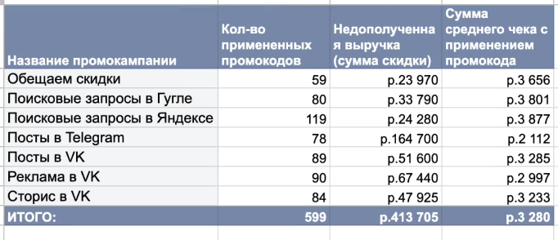
Анти-топ по по недополученной выручке
Отчет о рентабельности промокампаний

Название промокампаний | Кол-во примененных промокодов | Недополученная выручка (сумма скидки) | Сумма среднего чека с применением промокода
Обещаем скидки | 59 | 23970 | р.3,656
Поисковые запросы в Гугле | 80 | 33790 | р.3,801
Поисковые запросы в Яндексе | 119 | 24280 | р.3,877
Посты в Telegram | 78 | 161950 | р.2,103
Посты в VK | 89 | 50775 | р.3,270
Реклама в VK | 90 | 66740 | р.3,000
Сторис в VK | 84 | 47925 | р.3,233
Анти-топ по размеру среднего чека
ИТОГО: | 599 | 409430 | р.3,277

Анализ товаров и услуг
Отчет о популярности товаров и услуг и выручке от них

Динамика спроса на услуги
Динамика спроса на товары
Информация по количеству | Месяц
 | 1 | 2 | 3 | 4 | 5 | 6
Услуги | Кол-во | Кол-во | Кол-во | Кол-во | Кол-во | Кол-во
Стрижка старшего мастера | 196 | 191 | 209 | 176 | 186 | 209
Стрижка и укладка | 190 | 196 | 211 | 173 | 193 | 210
Обычная Стрижка | 198 | 198 | 209 | 174 | 174 | 204
Товары
Продажа шампуня и кондиционера | 48 | 51 | 54 | 45 | 45 | 51
Продажа шампуня | 61 | 57 | 61 | 54 | 48 | 57
Продажа геля | 38 | 35 | 42 | 33 | 41 | 45

Динамика выручки за услуги
Динамика выручки за товары
Информация по выручке | Месяц
 | 1 | 2 | 3 | 4 | 5 | 6
Услуги | Выручка | Выручка | Выручка | Выручка | Выручка | Выручка
Стрижка старшего мастера | р.1,055,450 | р.1,024,925 | р.1,120,900 | р.946,825 | р.1,000,725 | р.1,122,275
Стрижка и укладка | р.832,950 | р.862,200 | р.916,200 | р.755,775 | р.849,150 | р.915,075
Обычная Стрижка | р.675,325 | р.675,850 | р.715,050 | р.595,000 | р.588,700 | р.697,900
Товары
Продажа шампуня и кондиционера | р.47,050 | р.50,050 | р.53,200 | р.44,200 | р.43,700 | р.50,300
Продажа шампуня | р.30,425 | р.28,400 | р.30,325 | р.26,925 | р.23,775 | р.28,350
Продажа геля | р.11,265 | р.10,215 | р.12,375 | р.9,720 | р.11,865 | р.13,305

Информация по чистой прибыли
Услуги | Общее кол-во | Общая выручка | Себестоимость | Чистая прибыль
Стрижка старшего мастера | 1202 | р.6,477,625 | -
Стрижка и укладка | 1210 | р.5,318,775 | -
Обычная Стрижка | 1188 | р.4,062,275 | -
Товары
Продажа шампуня и кондиционера | 301 | р.295,150 | р.500 | р.144,650
Продажа шампуня | 348 | р.173,200 | р.250 | р.86,200
Продажа геля | 245 | р.72,045 | р.150 | р.35,295

